Sheet1
序列 | 现在版本及更改需求 | 更改后的DEMO | 说明
 | 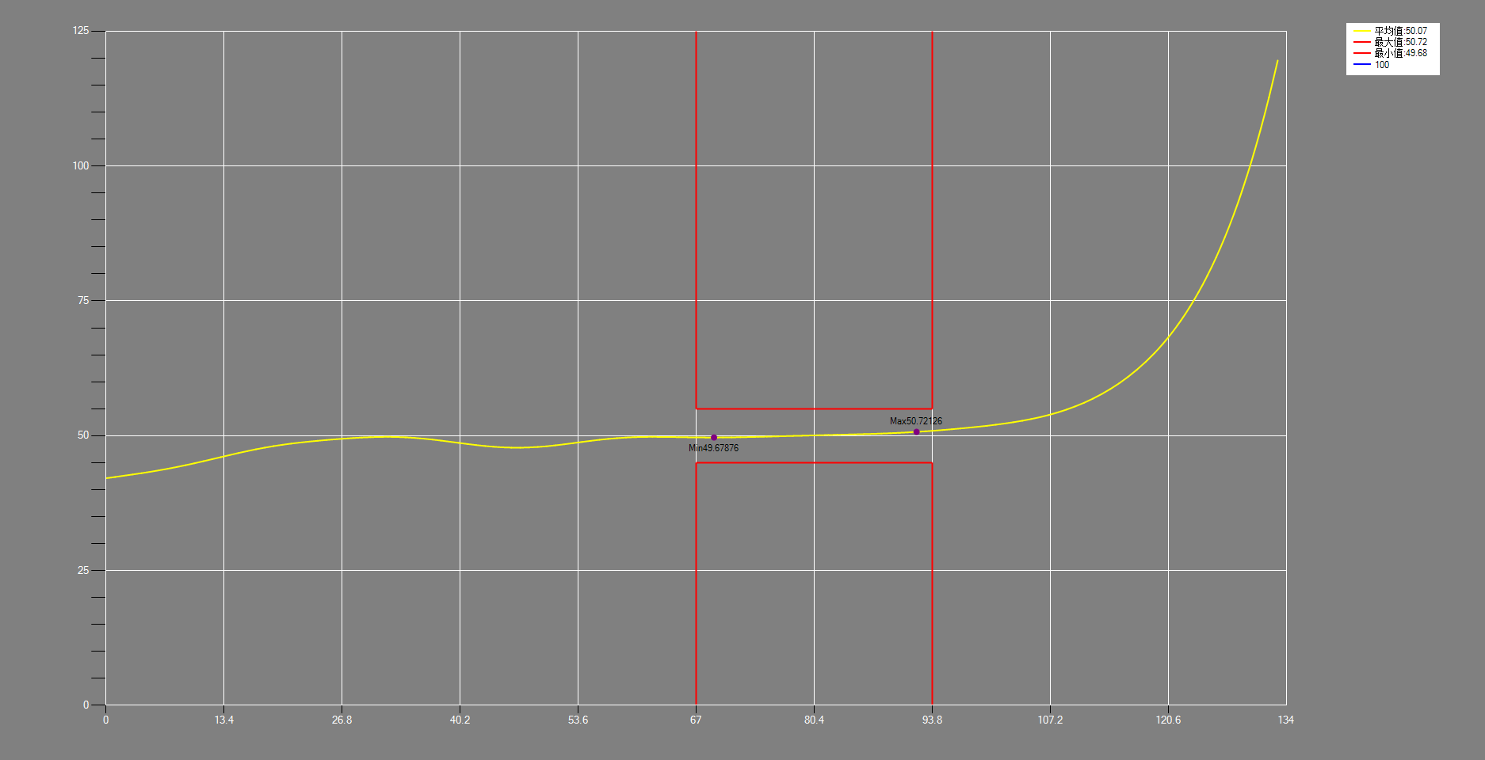 | 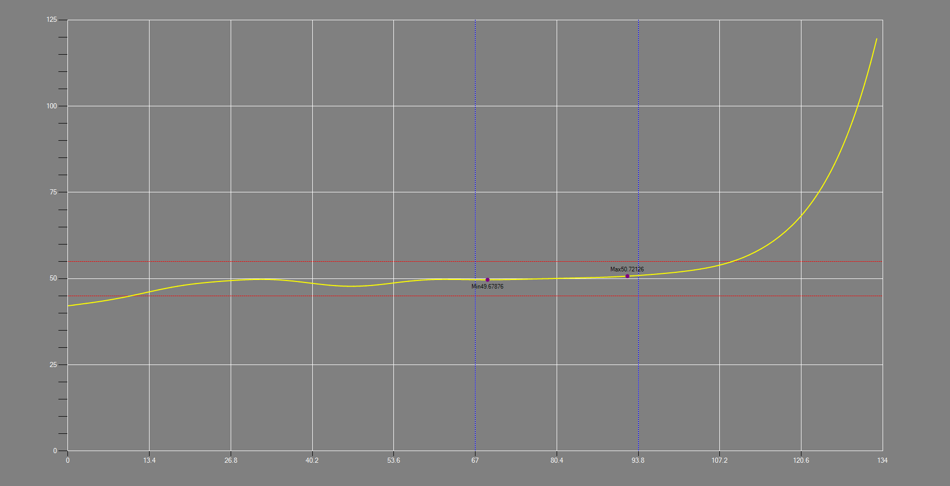 | 原始显示效果
1 | 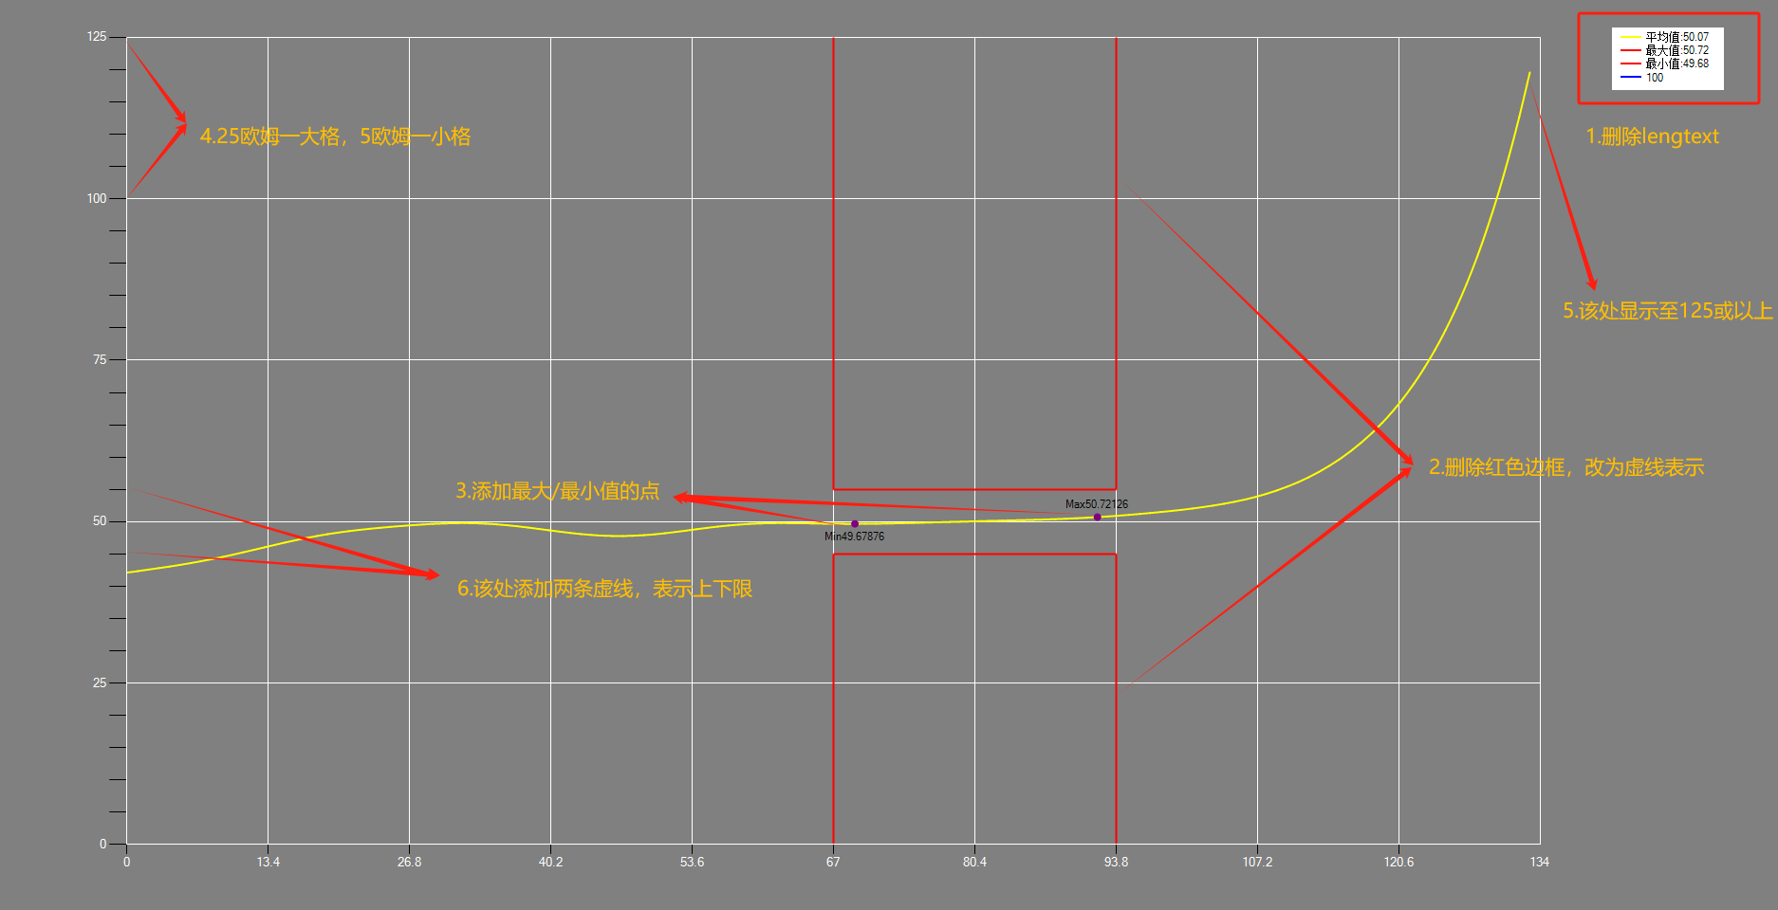 | 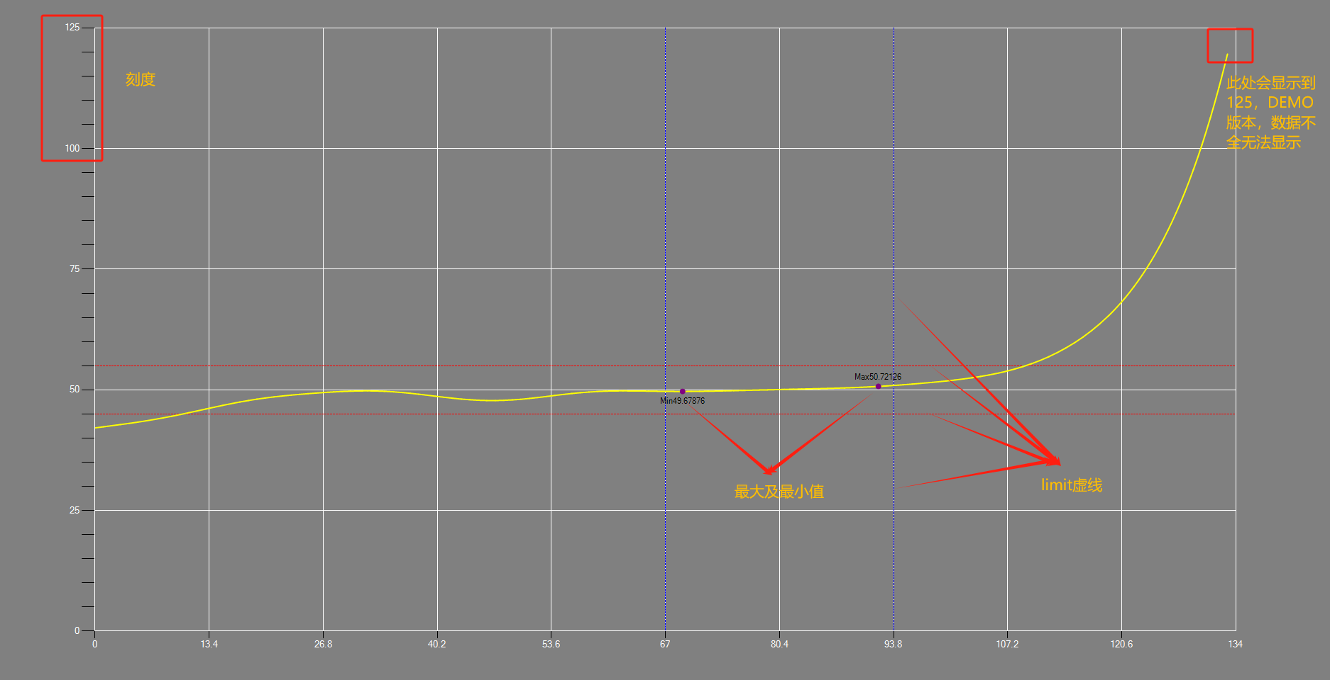 | 修改说明: 1.删除lengText; 2.删除红色边框值框定部分； 3.最大/最小值重点标注； 4.修改显示刻度； 5.修改量测点的结束位置； 6.将limit值以虚线的方式表现在图表上； 7.添加缩放功能；

